作品数据
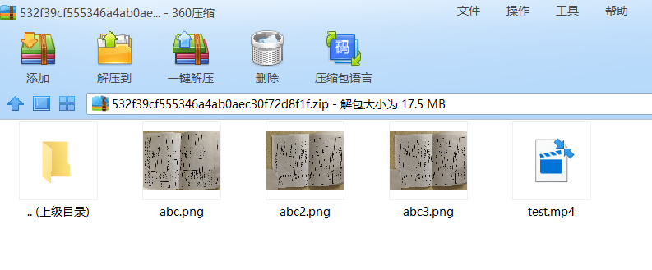
活动id | 素材id | 作品编号 | 作品名称 | 简介 | 作者简介 | 作者院校 | 指导教师 | 封面地址 | 1-视频,2-图片 | 作品地址:视频上传1个,图片可多个 用,隔开 | 排序
3 | 7 | 1 | 测试导入 | 测试导入 | 测试导入 | 测试导入 | 测试导入 | abc.png | 1 | test.mp4 | 2
3 | 7 | 2 | 测试导入2 | 测试导入 | 测试导入 | 测试导入 | 测试导入 | abc2.png | 2 | abc3.png,abc2.png | 2
3 | 7 | 3 | 测试导入3 | 测试导入 | 测试导入 | 测试导入 | 测试导入 | abc3.png | 2 | abc3.png,abc2.png,abc.png,abc2.png,abc.png | 2

数据来源说明 | 数据来源说明
 |  |  |  |  |  |  |  | 数据来源说明，压缩包一定根目录是相应的素材文件 |  | 数据来源说明

